downloaded data
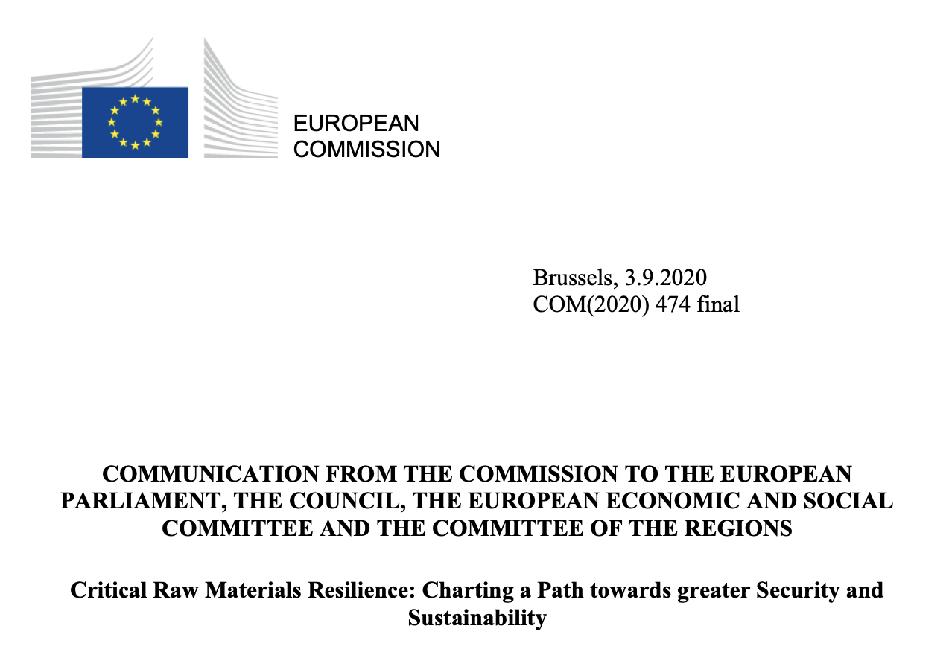
 | Aerospace/ defence | Textiles | Electronics | Mobility/ Automotive | Energy-intensive industries | Renewable energy | Agri-food | Health | Digital | Construction | Retail | Proximity/ social economy | Tourism | Creative/ cultural industries
Antimony |  |  |  |  |  |  |  |  |  |  |  |  |  |  | Annex 2 from
Baryte |  |  |  |  |  |  |  |  |  | 
Bauxite |  |  |  |  |  |  |  |  |  | 
Beryllium |  |  |  |  |  |  |  |  | 
Bismuth |  |  |  |  |  |  |  |  |  | 
Borate |  |  |  |  |  |  |  |  |  | 
Cobalt |  |  |  |  |  |  |  |  | 
Coking coal |  |  |  |  |  | 
Fluorspar |  |  |  |  |  |  |  |  |  |  | 
Gallium |  |  |  |  |  |  |  |  |  | 
Germanium |  |  |  |  |  | 
Hafnium |  |  |  |  |  |  |  |  | 
Indium |  |  |  |  |  |  |  |  | 
Lithium |  |  |  |  |  |  |  |  | 
Magnesium |  |  |  |  |  |  |  |  |  | 
Natural graphite |  |  |  |  |  |  |  |  |  | 
Natural Rubber |  |  |  |  |  |  |  | 
Niobium |  |  |  |  |  |  |  |  |  | 
Phosphate rock |  |  |  |  |  |  | 
Phosphorus |  |  |  |  |  |  | 
Scandium |  |  |  |  |  | 
Silicon metal |  |  |  |  |  |  |  |  |  | 
Strontium |  |  |  |  |  |  |  |  |  | 
Tantalum |  |  |  |  |  |  |  |  | 
Titanium |  |  |  |  |  |  |  |  |  | 
Tungsten |  |  |  |  |  |  |  | 
Vanadium |  |  |  |  |  |  |  |  |  | 
PGM |  |  |  |  |  |  |  | 
HREE |  |  |  |  |  |  |  |  |  | 
LREE |  |  |  |  |  |  |  |  |  | 

